Grundlagen
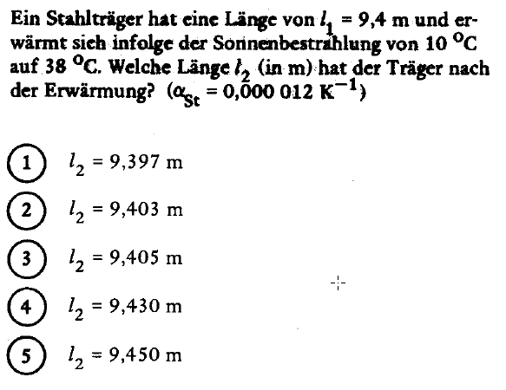
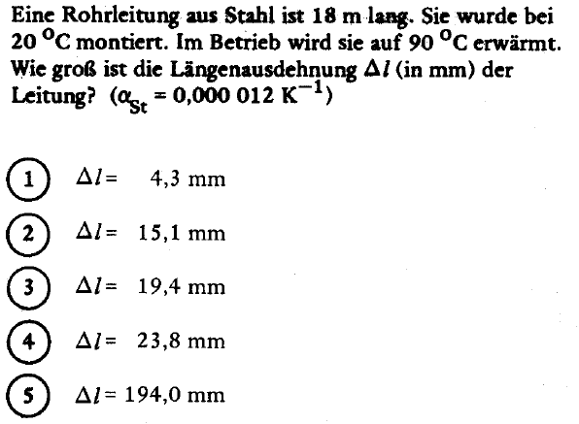

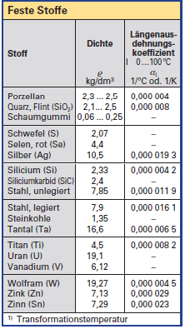

Werte können verädert werden
Ausgangs-temperatur in °C | End-temperatur in °C | Anfangs- länge l in mm | Material | a | Dt | Dl in mm | Endlänge l in mm
20 | 90 | 18000 | Messing | 0.0000185 | 70 | 23.31 | 18023.31
 |  |  |  | #N/A |  | #N/A | #N/A
 |  |  |  | #N/A |  | #N/A | #N/A

